Formato PM_01 CGSC - PLAN
CONTRALORÍA GENERAL DE SANTIAGO DE CALI
FORMATO PM_01 CGSC - PLAN

Entidad auditada (1): EMPRESA MUNCIPAL DE RENOVACIÓN URBANA EMRU EIC
Nombre del ejercicio de fiscalización (2): AUDITORÍA FINANCIERA Y DE GESTIÓN A LA EMPRESA MUNICIPAL DE RENOVACIÓN URBANA - EMRU EIC, VIGENCIA 2020
Tipo de ejercicio de fiscalización (3) AUDITORÍA FINANCIERA Y DE GESTIÓN - AF |  | Auditoría financiera y de gestión
Fecha de suscripción (4): 15/09/2021 |  | Vigencia PVCFT (5) | 2021

FORMULACIÓN DEL PLAN DE MEJORAMIENTO |  |  |  |  |  |  |  |  |  | AVANCE DEL PLAN DE MEJORAMIENTO
N° hallazgo (6) | Descripción de la condición y causa del hallazgo (7) | Connotación del hallazgo (8) | Macroproceso, criterio u otro (9) | Acción de Correctiva (10) | Meta (11) | Fuente de verificación (12) | Lugar de verificación (13) | Fecha terminación de la Actividad (14) | Responsable (Nombre y Cargo) (15) | Descripción del avance de la acción (16) | Fecha de Corte del Avance (17) | % de Avance (18)
1 | En el análisis al Manual de Políticas Contables de la EMRU. EIC., se evidenció que se encuentra desactualizado, porque no contempla el procedimiento contable de las cuentas 1906 – Avances y anticipos entregados, 1908 – Recursos entregados en administración del grupo 19 – Otros activos, la cuenta 2902 – Recursos recibidos en administración del grupo 29 – Otros pasivos y las clases 6 - Costos de ventas y 7 – Costos de transformación e inconsistencias tales como “ESTADO DE SITUACIÓN ECONÓMICA FINANCIERA Y SOCIAL. El estado de Situación Económica Financiera y Social presenta las partidas de ingresos, gastos y costos de la empresa, con base en el flujo de los ingresos generados y consumidos durante el período”. También se evidenció desactualización de manuales de procedimientos administrativos y financieros (presupuesto, contabilidad y tesorería). | Administrativa | Financiero | Actualizar el Manual de Políticas Contable incluyendo las cuentas contables identificadas en la observación. Actualizar los manuales de procedimientos administrativos y financieros (presupuesto, contabilidad y tesorería). | 100% documentos actualizados | manual de políticas actualizado Manuales de procedimientos actualizados | EMRU | 2022-05-31 | Jefe Oficina Asesora Financiero | se realizo contrato de consultoria para actualizar los manuales de procedimientos administrativos y financieros | 2022-07-26 | 100%
2 | Se evidenció que la información revelada en las notas de carácter específico a los estados financieros, no describen la forma como se estimaron y aplicaron los costos incurridos en el período contable 2020 y la forma como se reexpresaron los costos y disminuyeron los gastos del año 2019. Además, en el balance de prueba se observó la falta de registro en la cuenta 7990 – Costo de transformación otros servicios, de los costos originados en la prestación del servicio. | Administrativa | Financiero | Realizar una reunión para verificar los componentes de los Estados Financieros, que la información de las Notas a los Estados Financieros muestren la forma como se estimaron y aplicaron Consultar a la Contaduría General de la Nación el uso y/o aplicación de la cuenta 7990- En caso de aplicar en el balance de prueba, registrar la cuenta | 100% Notas verificadas | Estados Financieros | EMRU | 2022-02-25 | Jefe Oficina Asesora Financiero | el concepto (20211100114111, Radicado CGN: 20211100114111, Fecha: 29-12-2021), en la vigencia 2022 se esta aplicando en la informcion contable, para al cierre de la misma se detalle en las notas de carater espeficico a los estados financieros, describir la forma como se estimaron y aplicaron los costos incurridos en el período contable. | 2022-07-26 | 100%
3 | Al verificar la coherencia y consistencia de las cifras registradas contablemente y las reflejadas en la ejecución presupuestal de ingresos; se evidenció diferencia por $810 miles entre lo registrado en el balance de prueba en la cuenta 1908 – Recursos entregados en administración y el formato F–06 - Ejecución presupuestal de ingresos (adición incorporación saldo vigencia 2019, recursos recibidos en administración) del aplicativo SIA, dado que el área de contabilidad registró $5.688.170 miles y el área presupuesto adicionó $5.687.360 miles. | Administrativa | Financiero | Fortalecer y verificar las conciliaciones entre las áreas que generan hechos contables | 100% conciliadas las cifras al momento del cierre contable | Conciliaciones | EMRU | 2022-02-28 | Jefe Oficina Asesora Financiero | se han relizado las conciliaciones entre las areas que generan los hechos contables | 2022-07-26 | 100%
4 | En la Resolución N°10.15-101-2014 del 23 de diciembre de 2014 por medio de la cual la EMRU EIC., creó el comité de sostenibilidad contable, se evidenció que la misma no contempla los términos de objeto, funciones del presidente, secretario y del comité propiamente dicho, quórum deliberatorio y decisorio, situaciones de las que se deriva la depuración, entre otras situaciones a tener en cuenta. | Administrativa | Financiero | Reestructurar el Comité de Sostenibilidad Contable determinado las debilidades encontradas en el hallazgo | 1 unidad | Resolución de Gerencia | EMRU | 2021-09-30 | Jefe Oficina Asesora Financiero | se genero la Resolución 075-2021 por medio de la cual se reestructurar el Comité de Sostenibilidad Contable | 2022-07-26 | 100%
5 | En la evaluación adelantada se evidenció que la entidad no ha actualizado el MANUAL DE LIQUIDACIÓN DE ELEMENTOS SALARIALES Y PRESTACIONES SOCIALES DE LA EMPRESA MUNICIPAL DE RENOVACIÓN URBANA EMRU EIC, por medio de la cual se establece el procedimiento de liquidación y pago, entre otras, de las Bonificaciones por Servicios Prestados, toda vez que el Numeral 1.5 de dicho manual, se acoge a actos administrativos anteriores a la expedición del Decreto 316 de 2020 que establece, desde el 01 de enero de 2020, las nuevas asignaciones básicas para la incorporación de estos beneficios. Es de precisar que con lo anterior no se presentaron pagos o liquidaciones erróneas por parte de la entidad, en el entendido que el área contable aplica lo establecido en el decreto vigente. | Administrativa | Financiero | Actualizar el Manual de Liquidación de elementos salarias y prestaciones sociales de la EMRU | 1 unidad | Resolución de Gerencia | EMRU | 2021-10-29 | Jefe Oficina Asesora Financiero | Se genero la Resolución 172-2021 por medio de la cual se actualiza el manual de prestaciones sociales y otros pagos asociados a la nomina para los empleados públicos y trabajadores oficiales de la EMRU EIC | 2022-07-26 | 100%
6 | En la evaluación realizada para la vigencia 2020 se evidenció que, si bien la liquidación de la nómina de dicha vigencia no presentó errores o desviaciones en su pago final, el formato asociado a la elaboración de la misma no contaba, para los meses de noviembre y diciembre, con todas las firmas que requería dicho formato. | Administrativa | Financiero | Capacitar a las personas en el proceso del procedimiento de liquidación de nómina y control de las actividades asociadas. | 100% personas en el proceso capacitadas | Capacitación y asistencia | EMRU | 2022-02-28 | Jefe Oficina Asesora Financiero | se capacito a las personas en el proceso de la importancia de las firmas en la validación de los documentos | 2022-07-26 | 100%
7 | Se evidenció que los controles formulados en el Mapa de Riesgos de la entidad para mitigar los riesgos de "Registro incorrecto en el sistema y errores en la digitación al momento de ingresar la información al sistema”, no se realizaron las actividades relacionadas con capacitación a los nuevos usuarios que ingresaron en la vigencia auditada y el mantenimiento del software. | Administrativa | Financiero | Capacitar a los nuevos usuarios que ingresaron en la vigencia auditada y el mantenimiento del software. | 100% nuevos usuarios en el proceso capacitados | Capacitación y asistencia | EMRU | 2022-02-28 | Jefe Oficina Asesora Planeación | se generaron capacitaciones de induccion y reinduccion a las personas en el proceso | 2022-07-26 | 100%
8 | En el presupuesto de ingresos se evidenció debilidades en la clasificación de los ingresos por concepto de recuperación de cartera de difícil recaudo por $1.725 miles, rendimientos financieros por $1.554 miles y la incorporación del saldo de $5.687.360 miles, correspondiente a los Convenios en liquidación y ejecución de vigencias anteriores; la misma situación se presentó con los gastos de operación comercial y los compromisos y obligaciones (cuentas por pagar) constituidas al cierre de la vigencia 2019 por $106.733 miles en el presupuesto de gastos o apropiación. | Administrativa | Financiero | Fortalecer y verificar las conciliaciones entre las áreas que generan hechos contables para tener claridad sobre la clasificación respectiva | 100% Verificación de la clasificación de los hechos contables | Reporte de Ejecución presupuestal de ingresos y gastos | EMRU | 2022-02-28 | Jefe Oficina Asesora Financiero | se han relizado las conciliaciones entre las areas que generan los hechos contables | 2022-07-26 | 100%
9 | 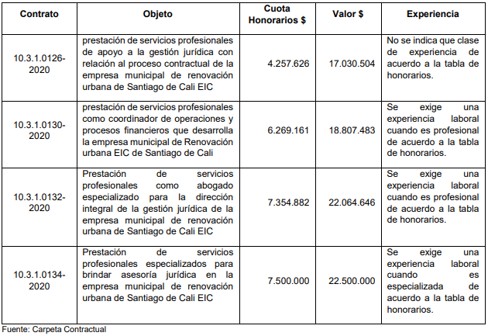 En los estudios previos de los contratos de prestación de servicios profesionales, se evidenció inconsistencias en la clase de experiencia requerida, como se aprecia en el siguiente cuadro: | Administrativa | Criterio de evaluación | Capacitar en la adecuada aplicación de la tabla de honorarios en los estudios previos para los contratos de prestación de servicios | 100% de las personas responsables del proceso | contratación prestación de servicios | EMRU | 2022-02-28 | Jefe Oficina Asesora Jurídica | se brindaron capacitaciones para la adecuada aplicación de la tabla de honorarios en los estudios previos para los contratos de prestación de servicios | 2022-07-26 | 100%
10 | 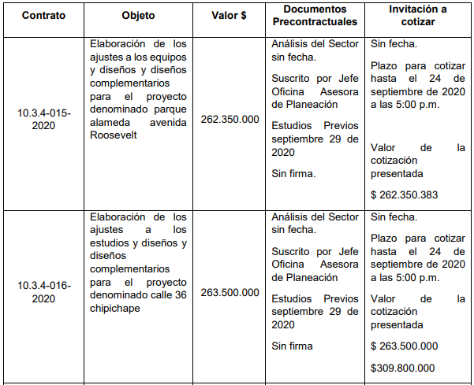 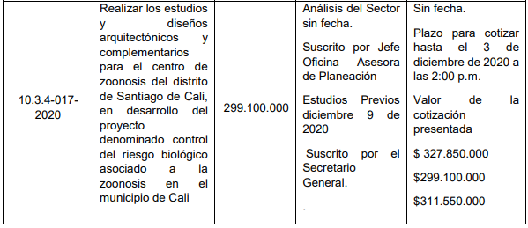 En los estudios previos de los siguientes contratos de consultoría, se evidenció que el valor determinado para la contratación se establece con la cotización solicitada con anterioridad, tablas pagina 62, 63 del informe | Administrativa | Financiero | Incluir en los estudios previos en el numeral de la justificación del valor estimado: la información obtenida de los estudios del sector y las cotizaciones | 100% de los estudios previos de consultoría con la información de los estudios del sector y cotizaciones para justificar el valor estimado | Estudios previos de contratos de consultoría | EMRU | 2021-10-31 | Oficina Asesora Jurídica | se incluye en los estudios pevios los valores obtenidos de los estudios del sector y las cotizaciones | 2022-07-26 | 100%
11 |  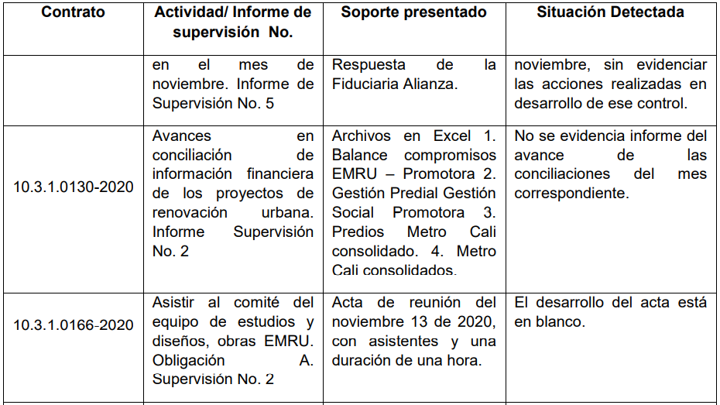  Se evidenciaron debilidades en el archivo de los soportes de informes de supervisión como se describen en el siguiente cuadro, los cuales fueron suministrados en el ejercicio de derecho a contradicción (página 63): | Administrativa | Criterio de evaluación | Capacitar a los contratistas de prestación de servicios y supervisores de contrato en el adecuado diligenciamiento del informe de actividades y sus respectivos soportes frente a las actividades contractuales | 100% de los contratistas de prestación de servicios y supervisores de contratos capacitados | Informe de actividades de contratistas prestadores de servicio | EMRU | 2021-12-30 | Secretario General | Se capacito a los contratistas de prestación de servicios y supervisores de contrato en el adecuado diligenciamiento del informe de actividades | 2022-07-26 | 100%

 | Ing. YECID GENARO CRUZ RAMIREZ GERENTE
 | Nombre y firma del Representante Legal del Sujeto de Vigilancia de Control Fiscal.

 | Ing. YECID GENARO CRUZ RAMIREZ GERENTE
 | Nombre y firma del Ordenador del Gasto del Punto de Control

